Feuil1
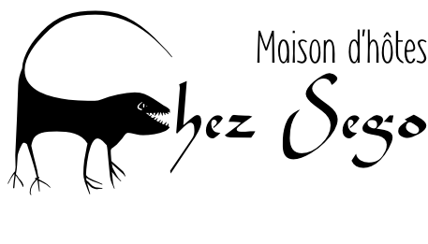

Zone du bois 06 BP 9330 Ouagadougou 06 Rue 1349 porte 58 (à côté de la masseuse Chinoise) T: 00226 7671 3599 / 6430 8844 / 7951 3390 chezsego@hotmail.fr

 |  | RCCM: BF OUA 2013A 5431 / IFU:00051118D

A
Iamgold Essakane SA 146, rue 13.49 quartier Zogona
09 BP 11 Ouagadougou 09
Burkina Faso
RCCM BF OUA 2008 B 1278
N° IFU 00160079

 | FACTURE N° 2014-01-09
Pour Mr. Bazemo David et Tall Ousseni

 | PRIX NUIT | NOMBRE NUITS | BOISSONS | REPAS | TOTAL
CH6 | 27000 | 1 |  |  | 27000
CH7 | 27000 | 1 |  |  | 27000

EAU LAFI |  |  | 2 |  | 1600
BIERE Pt |  |  | 4 |  | 3200

TOTAL A REGLER |  |  |  |  | 58800
Toutes réservations annulées après 14 h pour le soir même seront facturées comme convenu

 |  |  | Brigitte Javaudin pour "Chez Ségo"

